Log Produk
Foto Produk | Tanggal | Jam | Shift | Warna Produk
 | 2026-02-14 | 11:04:26 | Shift 1 (07:00-15:00) | tidak_merah
 | 2026-02-14 | 11:04:26 | Shift 1 (07:00-15:00) | tidak_merah
 | 2026-02-14 | 11:04:30 | Shift 1 (07:00-15:00) | tidak_merah
 | 2026-02-14 | 11:04:40 | Shift 1 (07:00-15:00) | tidak_merah
 | 2026-02-14 | 11:04:41 | Shift 1 (07:00-15:00) | tidak_merah
 | 2026-02-14 | 11:05:17 | Shift 1 (07:00-15:00) | tidak_merah
 | 2026-02-14 | 11:05:54 | Shift 1 (07:00-15:00) | tidak_merah
 | 2026-02-14 | 11:05:55 | Shift 1 (07:00-15:00) | tidak_merah
 | 2026-02-14 | 11:05:56 | Shift 1 (07:00-15:00) | tidak_merah
 | 2026-02-14 | 11:05:56 | Shift 1 (07:00-15:00) | tidak_merah
 | 2026-02-14 | 11:05:57 | Shift 1 (07:00-15:00) | tidak_merah
 | 2026-02-14 | 11:06:16 | Shift 1 (07:00-15:00) | tidak_merah
 | 2026-02-14 | 11:06:16 | Shift 1 (07:00-15:00) | tidak_merah
 | 2026-02-14 | 11:06:16 | Shift 1 (07:00-15:00) | tidak_merah
 | 2026-02-14 | 11:07:17 | Shift 1 (07:00-15:00) | tidak_merah
 | 2026-02-14 | 11:07:19 | Shift 1 (07:00-15:00) | tidak_merah
 | 2026-02-14 | 11:07:19 | Shift 1 (07:00-15:00) | tidak_merah
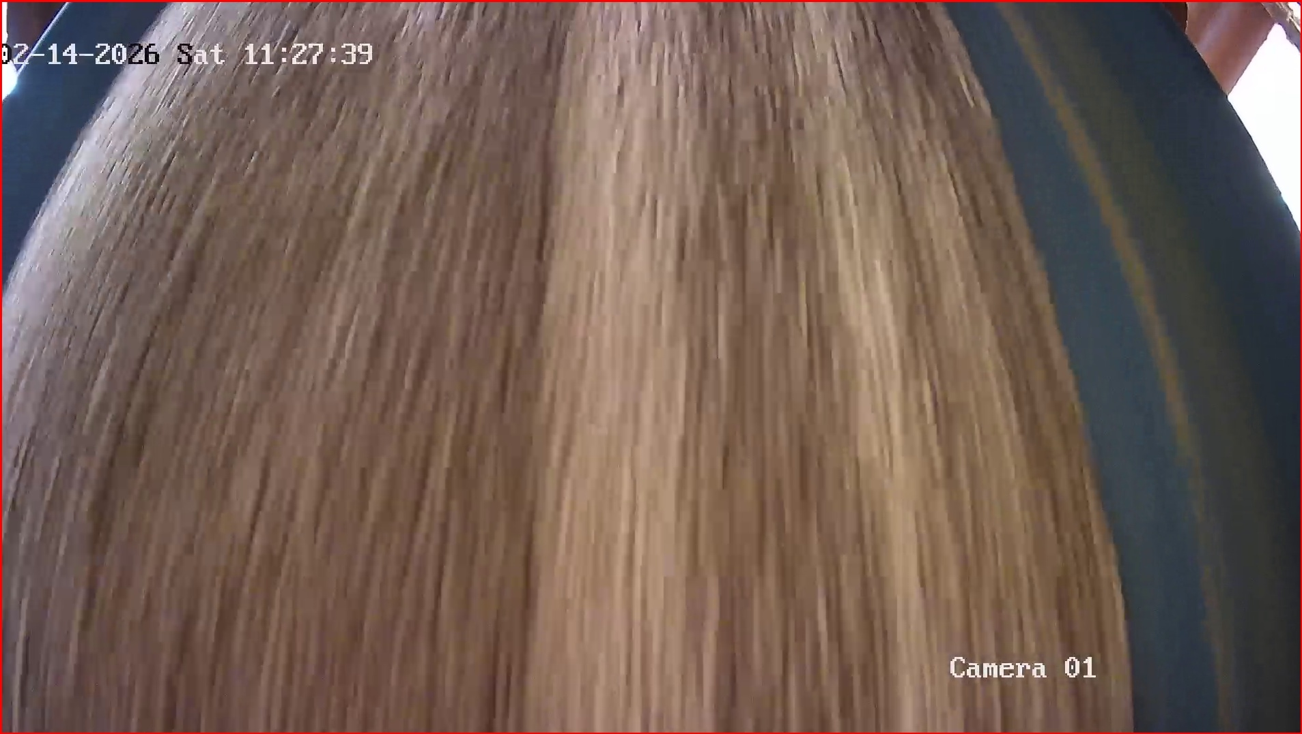 | 2026-02-14 | 11:27:42 | Shift 1 (07:00-15:00) | merah
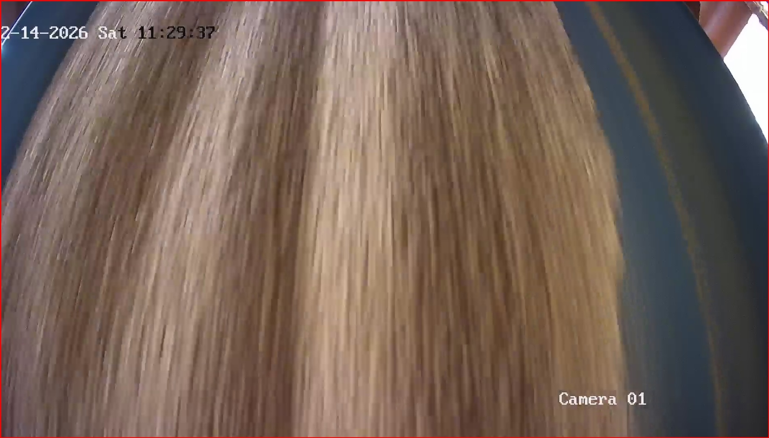 | 2026-02-14 | 11:29:38 | Shift 1 (07:00-15:00) | merah
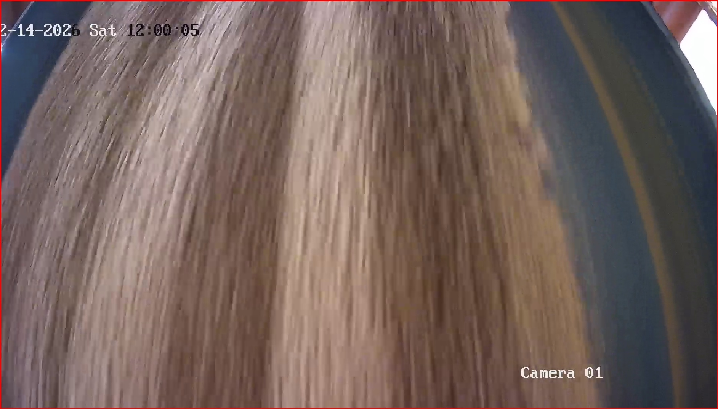 | 2026-02-14 | 12:00:03 | Shift 1 (07:00-15:00) | merah

